Лист1
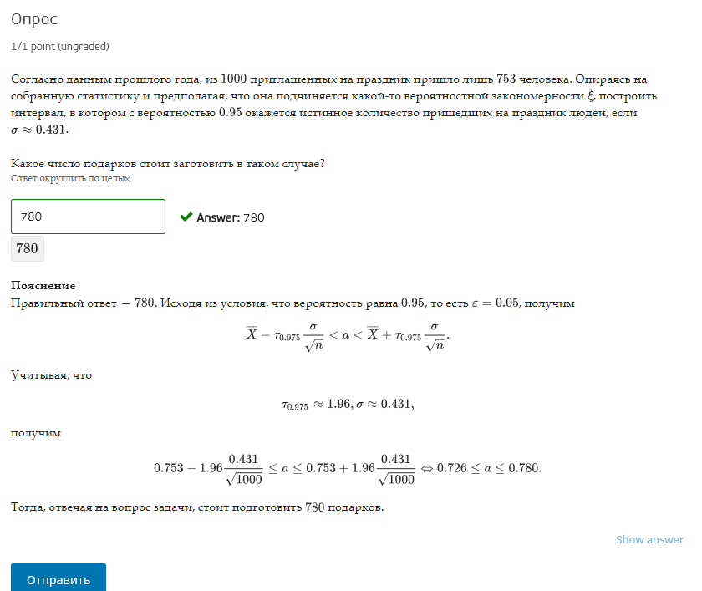
n | 1000 |  | сигма | 0.431
 |  |  | p | 0.95
1 | 753
0 | 247

Ф0,1(c) | 0.975
c~tau(0,975) | 1.96

0.72628634324 | <a< | 0.77971365676

